English
Input | Delta Radius | Diagonal Rod | Trim A | Trim B | Trim C | Input:
Current Values | 152.0000 | 315.0000 | 0.0000 | 0.0000 | 0.0000 | Delta Radius: | Current Delta Radius value (get the exact value with a Delta Calibration G33).
 |  |  |  |  |  | Diagonal Rod: | DELTA_DIAGONAL_ROD value configured in Configuration.h or in EEPROM (default: 315).
 |  | L | Lx | Ly | Lz | Trim A/B/C: | DELTA_DIAGONAL_ROD_TRIM_TOWER values configured in Configuration.h or in EEPROM (default: { 0.0, 0.0, 0.0 }).
Measured Values |  | 75 | 75.0000 | 75.0000 | 75.0000 | L: | Expected dimension value of hexagone (default: 75mm).
 |  |  |  |  |  | Lx: | Your measurement on X tower.
 |  |  |  |  |  | Ly: | Your measurement on Y tower.
New values |  | 315.0000 | 0.0000 | 0.0000 | 0.0000 | Lz: | Your measurement on Z tower.

Auxiliary |  | Diagonal Rod | Estimated Dx | Estimated Dy | Estimated Dz | Auxiliary: | Calculation data, only used for calculating the new values.
 |  | 315.0000 | 315.0000 | 315.0000 | 315.0000
 |  |  |  |  |  | 1. Perform a Delta Calibration.
Yellow boxes are editable |  |  |  | STL Download Link |  | - If BigTreeTech screen: In Menu / Movement / Calibrate.
 |  |  |  |  |  | - If Super Racer Stock : Via the G33 command in Pronterface.
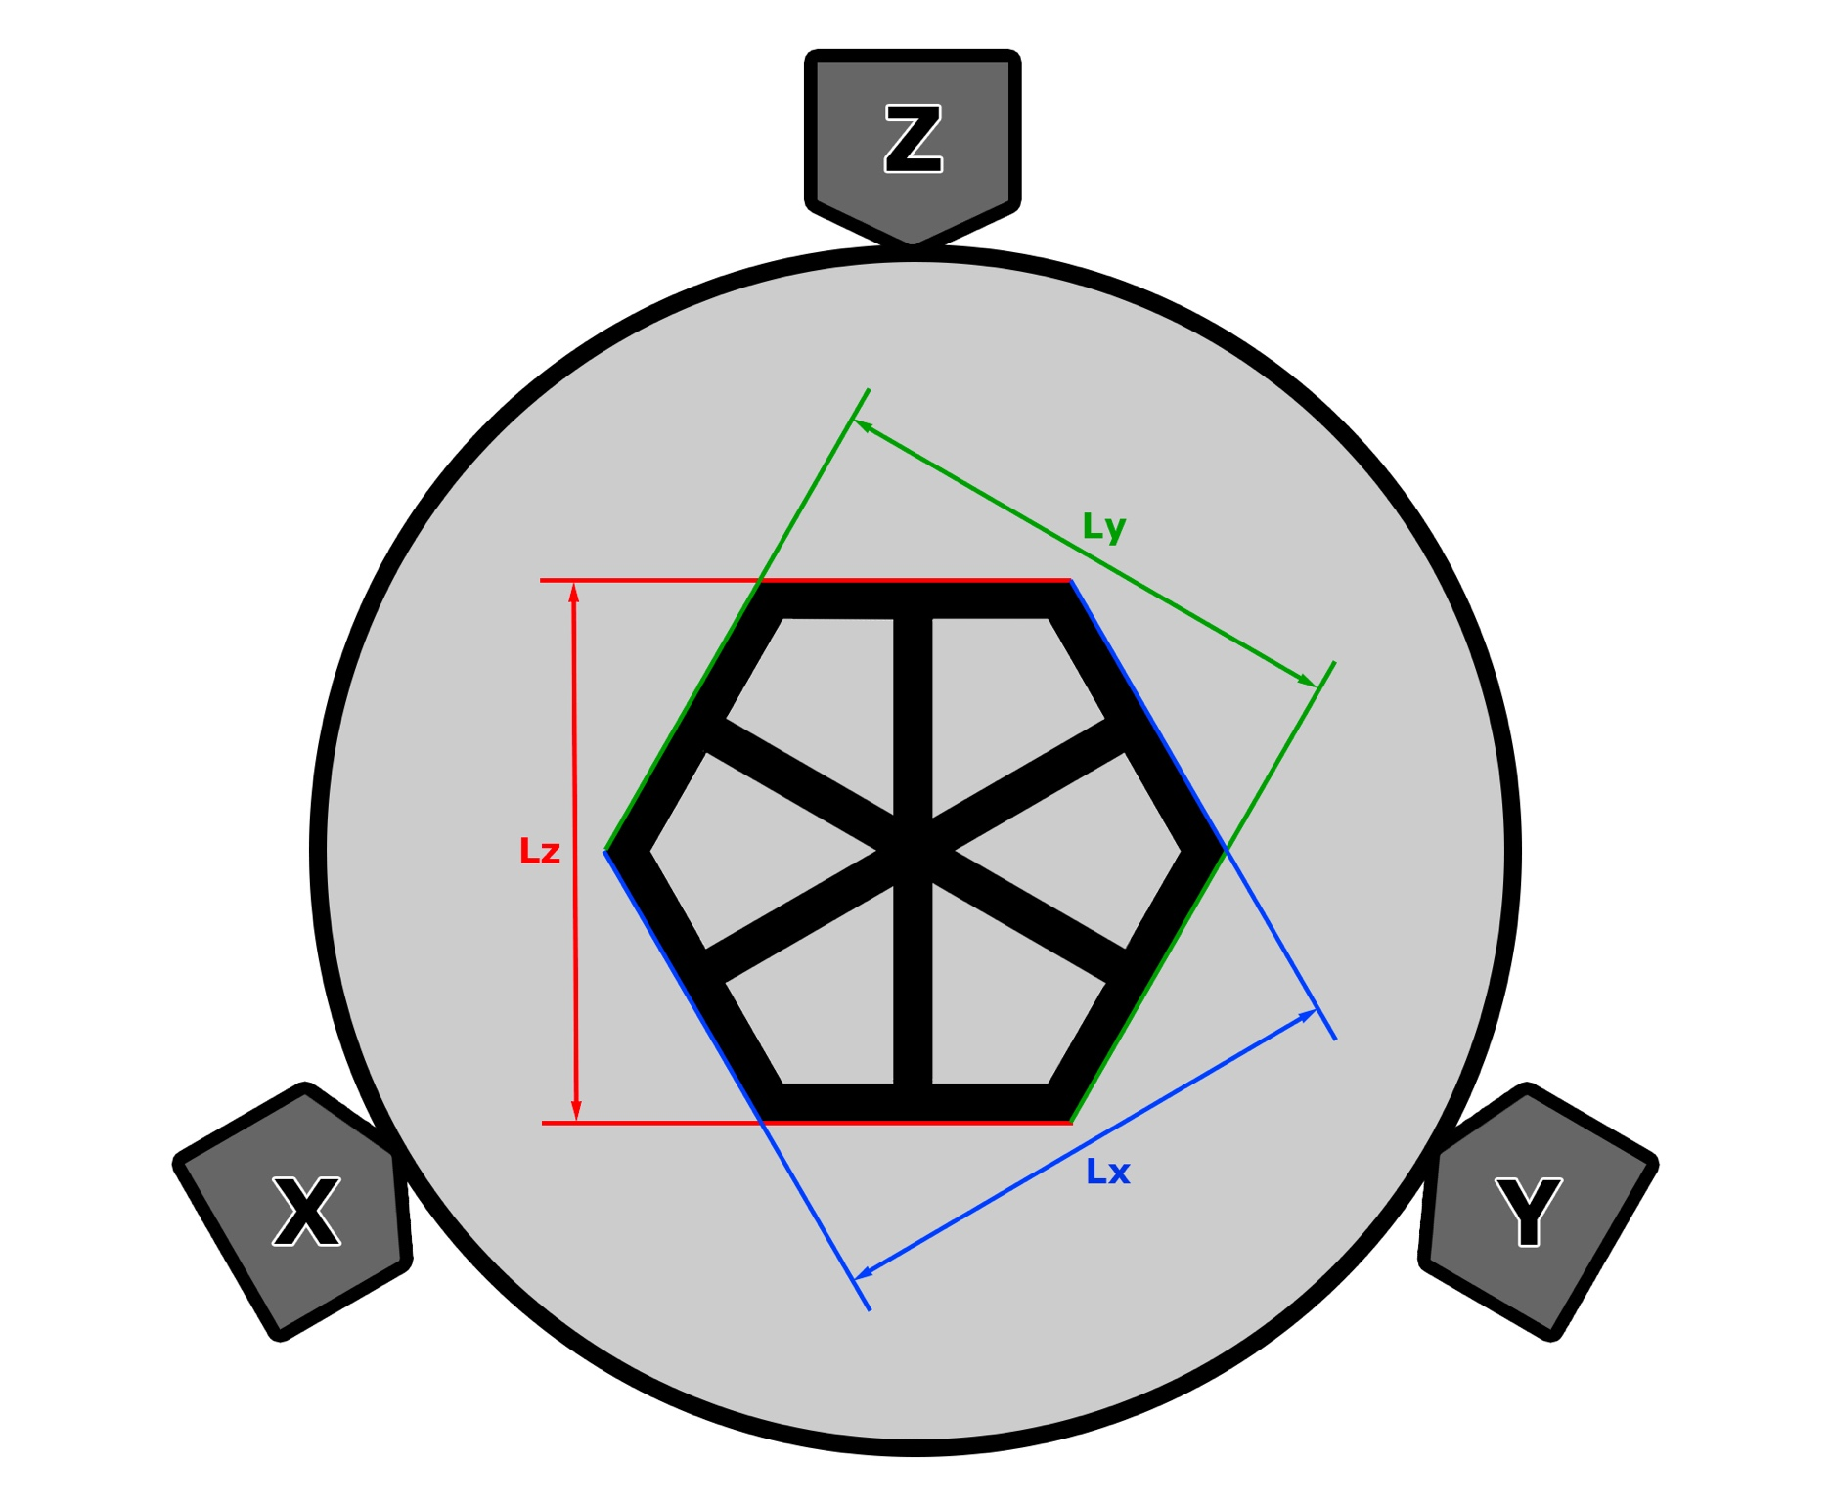
 |  |  |  |  |  | 2. Then retrieve the Radius Delta values obtained, Trim A, B and C and report them in the table.

 |  |  |  |  |  | - If BigTreeTech screen: In Menu / Settings / Machine / Settings / Delta Configuration / Radius.
 |  |  |  |  |  | In Menu / Settings / Machine / Settings / Delta Configuration / Diagonal Rod Trim.

 |  |  |  |  |  | - If Super Racer Stock : Via the M503 command in Pronterface to display info and locate the M665 line, the value of R corresponds to the Delta Radius
 |  |  |  |  |  | and the values of A, B and C correspond to Trim A, B and C.

 |  |  |  |  |  | 3. Print the "Delta_Calibration.stl" file. It's better not to print it too quickly.

 |  |  |  |  |  | 4. Using a caliper, measure the dimensions obtained in Lx, Ly and Lz (referring to the diagram) and enter the values in the table.

 |  |  |  |  |  | 5. You obtain new values of diagonal rod and adjustments of towers (Trim A/B/C).

 |  |  |  |  |  | 6. Change these values in Marlin's Configuration.h file and recompile the firmware:

 |  |  |  |  |  | #define DELTA_DIAGONAL_ROD 315
 |  |  |  |  |  | #define DELTA_DIAGONAL_ROD_TRIM_TOWER {0, 0, 0}

 |  |  |  |  |  | Don't forget to do an EEPROM reset after flashing the new firmware.

 |  |  |  |  |  | Or send these commands in sequence with Pronterface:

 |  |  |  |  |  | M665 L315 A0 B0 C0
 |  |  |  |  |  | M500
 |  |  |  |  |  | M501

 |  |  |  |  |  | 7. Would you like more precision? You can repeat the operation several times until you are satisfied with the results.
 |  |  |  |  |  | To do this, simply put the new values previously calculated for the diagonal rod and the A/B/C trim as the current values and relaunch the print.

